Cover
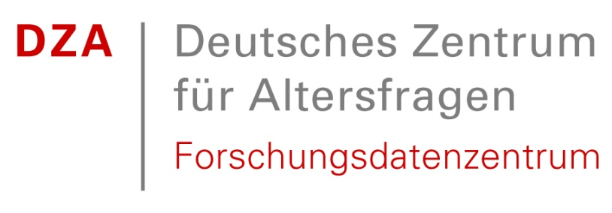

Deutscher Alterssurvey (DEAS): Variablenkorrespondenzliste der Master Files 1996-2021
German Ageing Survey (DEAS): Correspondence of Variables of Master Files 1996-2021

Heribert Engstler, Stefan Stuth, Nicole Hameister & Katharina Köhler

Last Update: January 2023

Note: This document refers to DEAS Master data sets and has been developped for use within the DEAS team. External users may find it useful, but please note that the Scientific Use Files do not contain all variables and items listed here.

Deutsches Zentrum für Altersfragen / German Centre of Gerontology
Forschungsdatenzentrum /Research Data Centre
Manfred-von-Richthofen-Str. 2
12101 Berlin

Telefon (030) 260740 0
E-Mail fdz@dza.de

